0811
序号 | 问题 | 难度等级
1 | 机器学习中，模型在测试集上效果不好的原因主要有哪两点？ | 2
2 | K折交叉验证可以产生___个结果，这些结果最后按照某种策略结合。 | 2
3 | 欠拟合表示什么含义？请以自己的理解简述。 | 1
4 | 过拟合表示什么含义？请以自己的理解简述。 | 1
5 | 过拟合对应高方差还是高偏差？ | 2
6 | K交叉验证将初始样本分为__个子样本，___个子样本作为验证集，___个子样本作为训练集. | 2
7 | 欠拟合对应高方差还是高偏差？ | 2
8 | 请列出至少两种解决过拟合问题的方式？ | 2
9 | 请列出至少两种解决欠拟合问题的方式？ | 2
10 | 欠拟合模型对应着较__的训练误差和较__的测试误差。 | 2
11 | 过拟合模型对应着较__的训练误差和较__的测试误差。 | 2
12 | 训练数据可以包含验证集么？为什么？ | 2
13 | 一般情况下，数据集可以划分为___, ___, ___。请分别解释三种子数据集的作用。 | 2
14 | 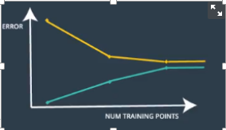 | 2

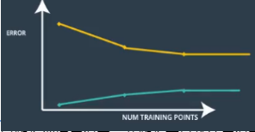
 | 绿线为训练集误差，黄线为交叉验证集误差，请回答：这种学习曲线对应的模型有什么问题？对应高偏差还是高方差？
15 |  | 2

 | 绿线为训练集误差，黄线为交叉验证集误差，请回答：这种学习曲线对应的模型有什么问题？对应高偏差还是高方差？
16 | 请列举至少三种超参数的类型。 | 3
17 | 请你介绍几种正则化项 | 3

